Note
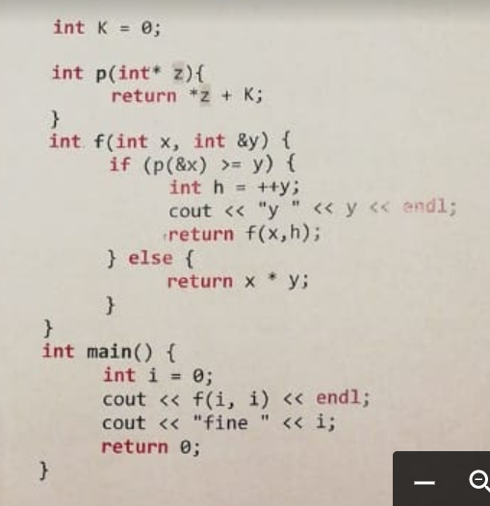
NOTE

 | OUTPUT FINALE | cout << f(i,i) << endl; | 0
 |  | cout<<"fine"<<i; | fine1

 | OTTIMIZZAZIONE | La chiamata ricorsiva è già di tipo TAIL e quindi, come si può vedere nei vari record di attivazione, ogni
 |  | RA ha la stessa morfologia, il chè porta ad un forte risparmio di memoria.

